3
link to code | BI-88 lesson 3.sql

Case study | Vấn đề với dữ liệu kém chất lượng
Một công ty bán lẻ có hệ thống quản lý khách hàng để theo dõi thông tin khách hàng và thực hiện chiến dịch tiếp thị thông qua call center. Tuy nhiên, khi trích xuất dữ liệu trong hệ thống để thực hiện công việc, call center mới nhận ra đa số các dữ liệu lưu trữ trong hệ thống bị thiếu các trường thông tin của khách như SĐT, email, …
Ngoài ra một số KH bị trùng lặp lại khá nhiều lần.

Câu hỏi: Theo bạn, với các vấn đề đã nêu, thì công ty sẽ gặp những vấn đề hoặc rủi ro nào??

Vấn đề và rủi ro
- thiếu dữ liệu | ít thông tin để tiếp cận KH -> khó khăn cho việc CSKH, re-sale, ...
- dữ liệu trùng lặp | giảm hiệu suất làm việc nhân viên
 | tiếp cận 1 KH nhiều lần -> phiền toái -> đánh giá về doanh nghiệp kém chuyên nghiệp.
 | gây khó khăn trong việc phân tích
- dữ liệu bị sai lệch | ko sử dụng được dữ liệu -> gây lãng phí về tài nguyên, nguồn lực

Ví dụ với Group BY

employee |  |  |  |  |  | mức lương cao nhất ở mỗi phòng ban
name | department | salary |  |  |  | department | max_salary | name
John Roberts | Finance | 2300 |  |  |  | Finance | 2300 | ?
Peter Hudson | Marketing | 1800 |  |  |  | IT | 1950 | ?
Sue Gibson | Finance | 2000 |  |  |  | Marketing | 1800 | ?
Melinda Bishop | Marketing | 1500
Nancy Hudson | IT | 1950

name | department | salary | max_salary
John Roberts | Finance | 2300 | 2300
Peter Hudson | Marketing | 1800 | 1800
Sue Gibson | Finance | 2000 | 2300
Melinda Bishop | Marketing | 1500 | 1800
Nancy Hudson | IT | 1950 | 1950

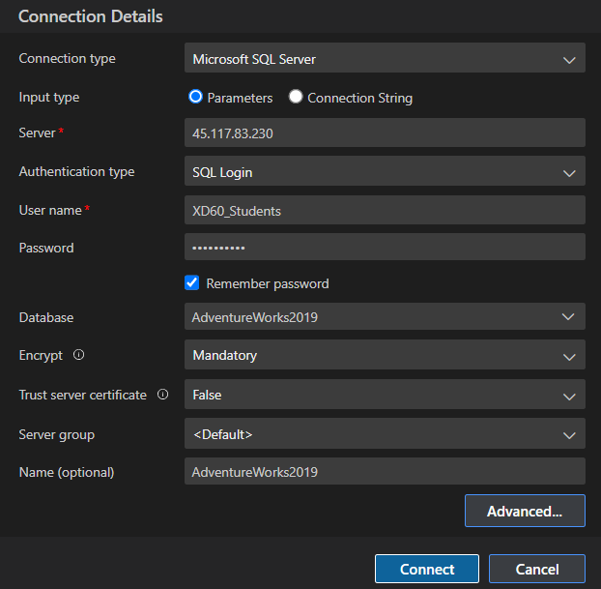
Kết nối tới DB AdventureWorks2019
host: | 45.117.83.230
account: | XD60_Students
password: | mindx@2025
database default: | AdventureWorks2019

TerritoryID | TotalDueByTerritoryID | totalDue | ratio
1 | 18061660.371 | 123216786.12 | 14.66%
2 | 7820209.6285 | 123216786.12 | 6.35% |  |  |  |  | totalDue
3 | 8913299.2473 | 123216786.12 | 7.23% |  |  |  |  | 123216786.12
4 | 27150594.589 | 123216786.12 | 22.03%
5 | 8884099.3669 | 123216786.12 | 7.21%
6 | 18398929.188 | 123216786.12 | 14.93%
7 | 8119749.346 | 123216786.12 | 6.59%
8 | 5479819.5755 | 123216786.12 | 4.45%
9 | 11814376.095 | 123216786.12 | 9.59%
10 | 8574048.7082 | 123216786.12 | 6.96%

 |  |  | unique ranking, ko trùng lặp và giá trị tăng dần (incremental values) | values bằng nhau thì rank giống nhau
class | studentID | score | ROW_NUMBER() OVER(ORDER BY score DESC) | RANK() OVER(ORDER BY score DESC) | DENSE_RANK() OVER(ORDER BY score DESC)
12A | 1 | 10 | 1 | 1 | 1
12A | 2 | 10 | 2 | 1 | 1
12A | 3 | 10 | 3 | 1 | 1
12A | 4 | 9.5 | 4 | 4 | 2
12A | 5 | 9.5 | 5 | 4 | 2
12A | 6 | 9 | 6 | 5 | 3
12A | 7 | 8 | 7 | 6 | 4

 | month | TotalDue | LAG(totalDue) OVER(ORDER BY month) | LEAD (TotalDue) OVER(ORDER BY month)
 | 1 | 4033102.6504 | NULL | 2353659.2774
 | 2 | 2353659.2774 | 4033102.6504 | 4207894.6025
 | 3 | 4207894.6025 | 2353659.2774 | 3748246.1218
 | 4 | 3748246.1218 | 4207894.6025 | 262466.0524
 | 5 | 262466.0524 | 3748246.1218 | NULL

 | MoM - Month over month

Tổng kết về Window Function

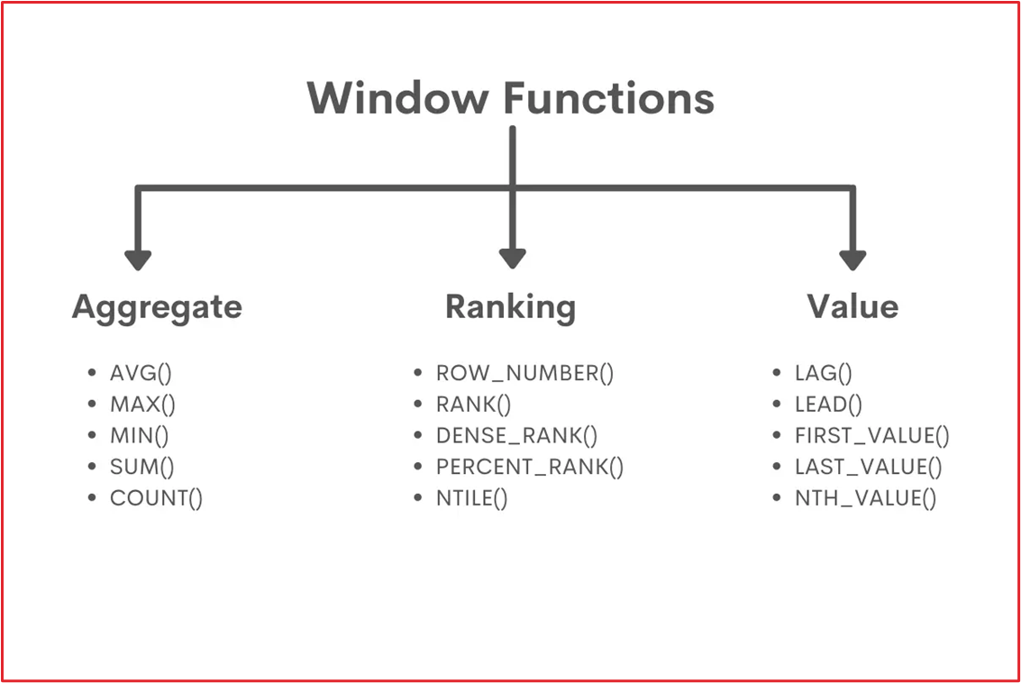
Mục đích sử dụng
- Vừa tổng hợp dữ liệu nhưng mà vẫn giữ được data đầu vào, sắp xếp (đánh rank các giá trị)
- Còn trong TH chỉ cần tổng hợp lại dữ liệu & thực hiện tính toán -> Agg func + GROUP BY

Cú pháp khai báo

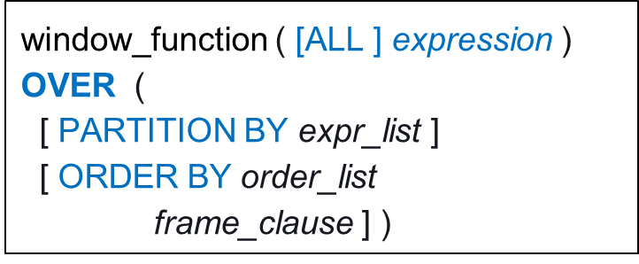
 |  |  | Một WF có 3 thành phần chính
 |  |  | 1. Hàm Window (nhìn hình bên phải)
 |  |  | Tuỳ từng tình huống, chọn nhóm hàm + chọn hàm phù hợp
 |  |  | 2. PARTITION BY: khai báo phân vùng
 |  |  | 3. ORDER BY: sắp xếp, sort theo yêu cầu
 |  |  | (thường đi cùng với các hàm ở nhóm Ranking & Value)

